Calculateur Home Staging
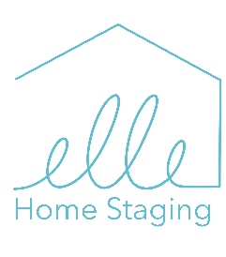 Investir dans le home staging : Calculez votre bénéfice potentiel

Prix de vente (Entrez votre estimation)

Investir en Home Staging permet de vendre plus cher sans négociations.
Rentrez un prix de vente dans la cellule en gris pour connaitre votre gain.

*Les calculs se basent sur :
Coût approximatif du Home Staging | - $
Votre plus-value totale sur votre propriété stagée | - $

 | 5% | 10%
Négociation moyenne à la baisse sur propriété non stagée | - $ | - $
Plus-value moyenne sur votre propriété non stagée | - $ | - $
Gain moyen entre une Home Staging et vente classique | - $ | - $

Transformez votre vente immobilière avec Elle Home Staging ! Vous avez constaté l’impact du home staging sur votre plus-value… mais saviez-vous qu’il peut aussi réduire le délai de transaction de 30% à 73% ? Ne laissez pas passer cette opportunité de vendre plus vite et au meilleur prix ! Contactez Elle Home Staging dès aujourd’hui pour une consultation personnalisée et maximisez la valeur de votre propriété. www.ellehomestaging.ca www.ellehomestaging.ca 514 963-3687

Conditions du calcul du coût du home staging : Le pourcentage indiqué dans le calculateur représente une moyenne observée dans l'industrie du home staging. Il sert de point de départ indicatif pour estimer le budget à prévoir. Cependant, le coût réel du service sera déterminé après une première consultation, en tenant compte de plusieurs facteurs spécifiques à la propriété : - Le nombre de pièces à aménager - Si la maison est vide ou meublée partiellement - Si nos équipes doivent intégrer ou composer avec le mobilier existant - Les besoins particuliers ou demandes personnalisées En fonction de ces éléments, le prix final du home staging peut varier à la baisse ou à la hausse par rapport à l’estimation initiale.

